关系图
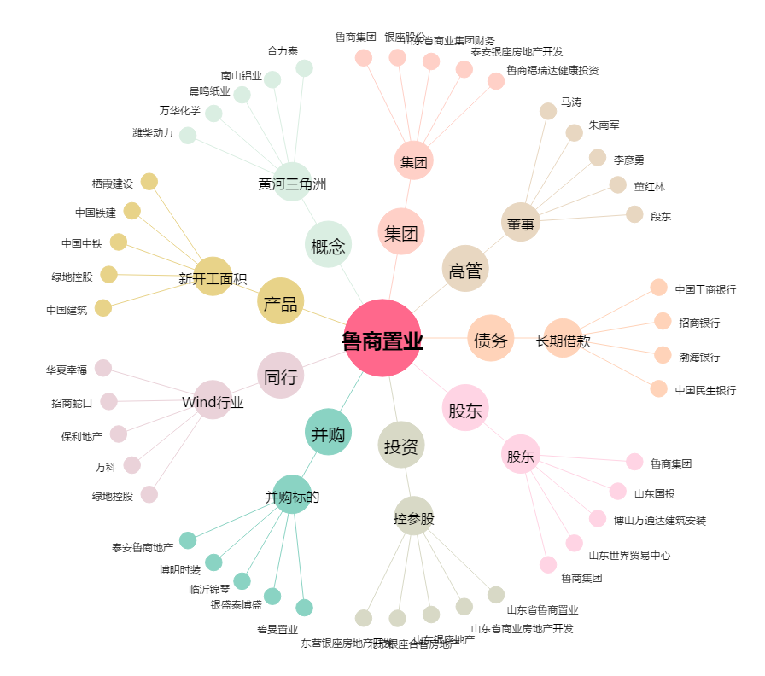
鲁商置业[600223.SH] - 关系概览图

